상품제안서
커스텀 굿즈 헤어밴드 [국산 스포츠 헤어밴드] | 상품코드: F24996

 |  |  |  |  |  |  | 02-412-0044 | www.easy1.co.kr
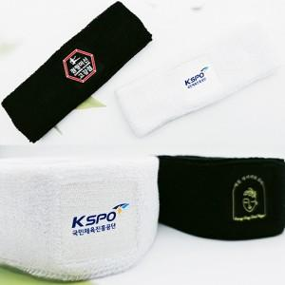

【상세/제작정보】 | <p><span style="font-size: 12pt;"><b>※ 손목아대 추가시 별도 문의 부탁드립니다.&nbsp;</b></span></p><p><b><span style="font-size: 12pt;">※​ 배송비-</span><span style="font-size: 12pt;">&nbsp;200개 1박스 / 5000원 별도</span></b></p>

【인쇄/포장옵션】 | 풀칼라 / OPP(비닐)

【공급단가】 | 수량 | 100~ | 300~ | 500~ | 1,000~ | 3,000~
*VAT별도 | 단가 | 7,420원 | 7,150원 | 6,870원 | 6,600원 | 6,430원

【상품 URL】 | http://www.easy1.co.kr/src/goods_detail.php?gdno=24996

